상품제안서
스위스밀리터리 3단수동 사각우산 | 상품코드: F30180

 |  | 02-412-0044 | www.easy1.co.kr
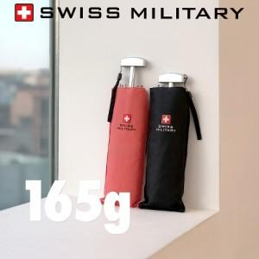

【상세/제작정보】

【인쇄/포장옵션】 | 실크 / 포장지포장

【공급단가】 | 수량
*VAT별도 | 단가

【상품 URL】 | http://www.easy1.co.kr/src/goods_detail.php?gdno=30180

